상품제안서
ALIO 나오스틱 USB메모리 | 상품코드: F10922

 |  |  |  |  |  |  | 02-412-0044 | www.easy1.co.kr
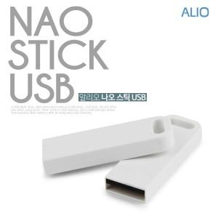

【상세/제작정보】 | ※ 제품특성상 단가 변동이 매우 유동적인 상품으로 주문전 꼭 확인 요청드립니다.

【인쇄/포장옵션】 | 풀칼라 / 포장지포장

【공급단가】 | 수량 | 100~ | 300~ | 500~ | 1,000~ | 3,000~
*VAT별도 | 8G | 3,860원 | 3,800원 | 3,700원 | 3,610원 | 3,550원
 | 16G | 4,540원 | 4,470원 | 4,360원 | 4,250원 | 4,180원
 | 32G | 5,110원 | 5,030원 | 4,900원 | 4,780원 | 4,700원
 | 64G | 6,250원 | 6,150원 | 6,000원 | 5,850원 | 5,750원

【상품 URL】 | https://dev.easy1.co.kr:443/src/goods_detail.php?gdno=10922

